Atenção
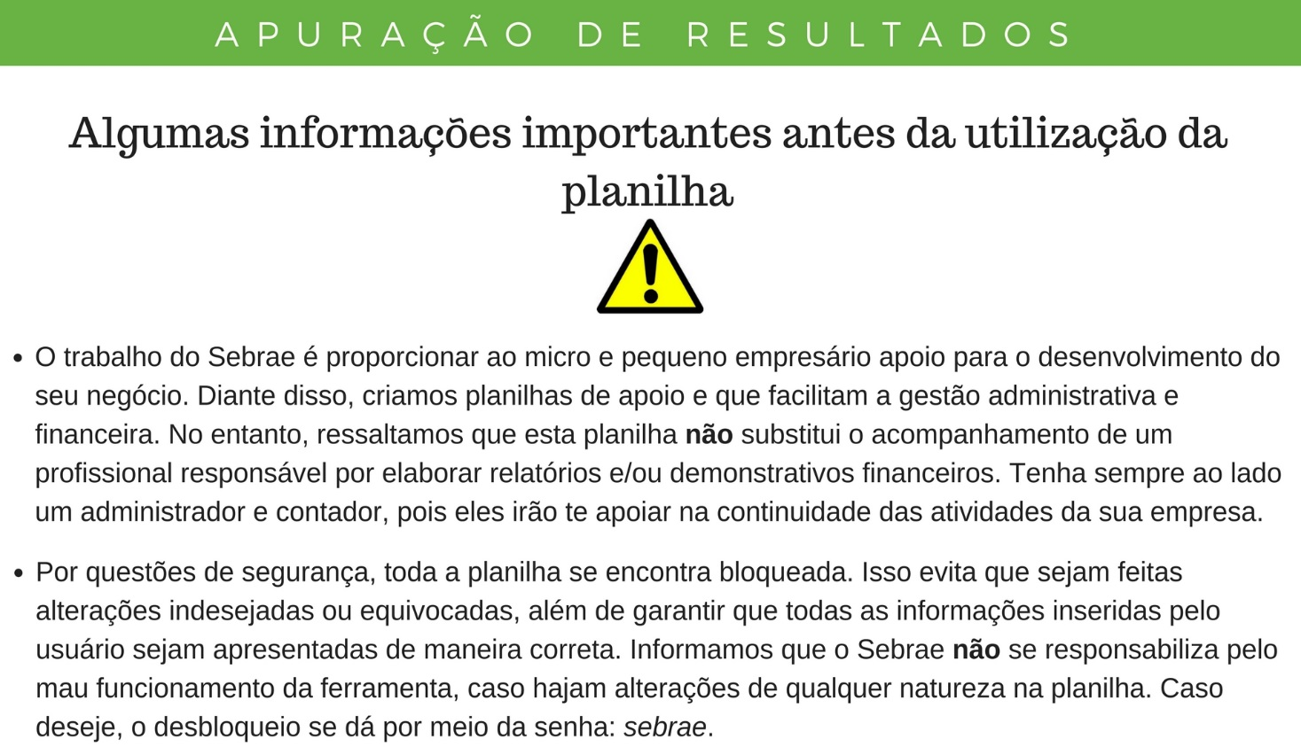

Clique aqui para começar a utilização da ferramenta.

Conceito
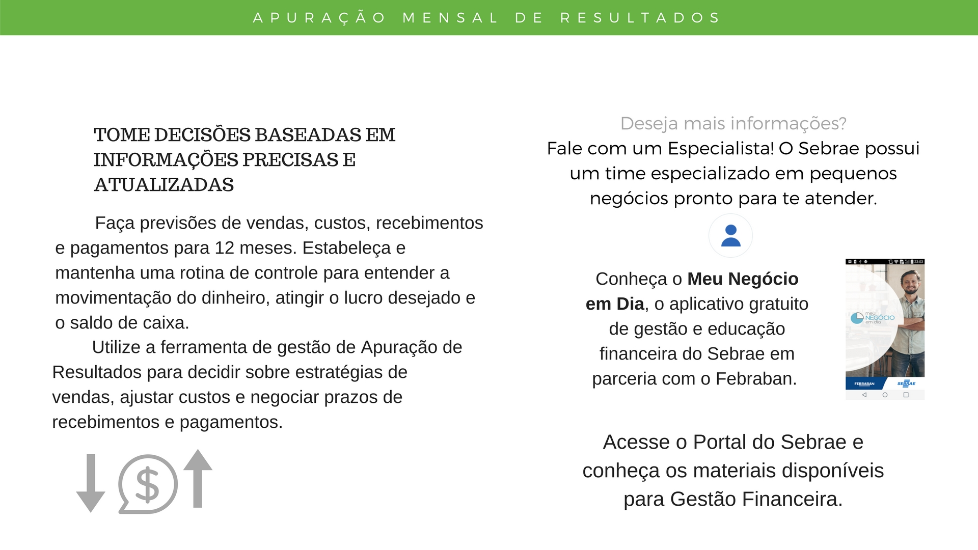

Exemplo
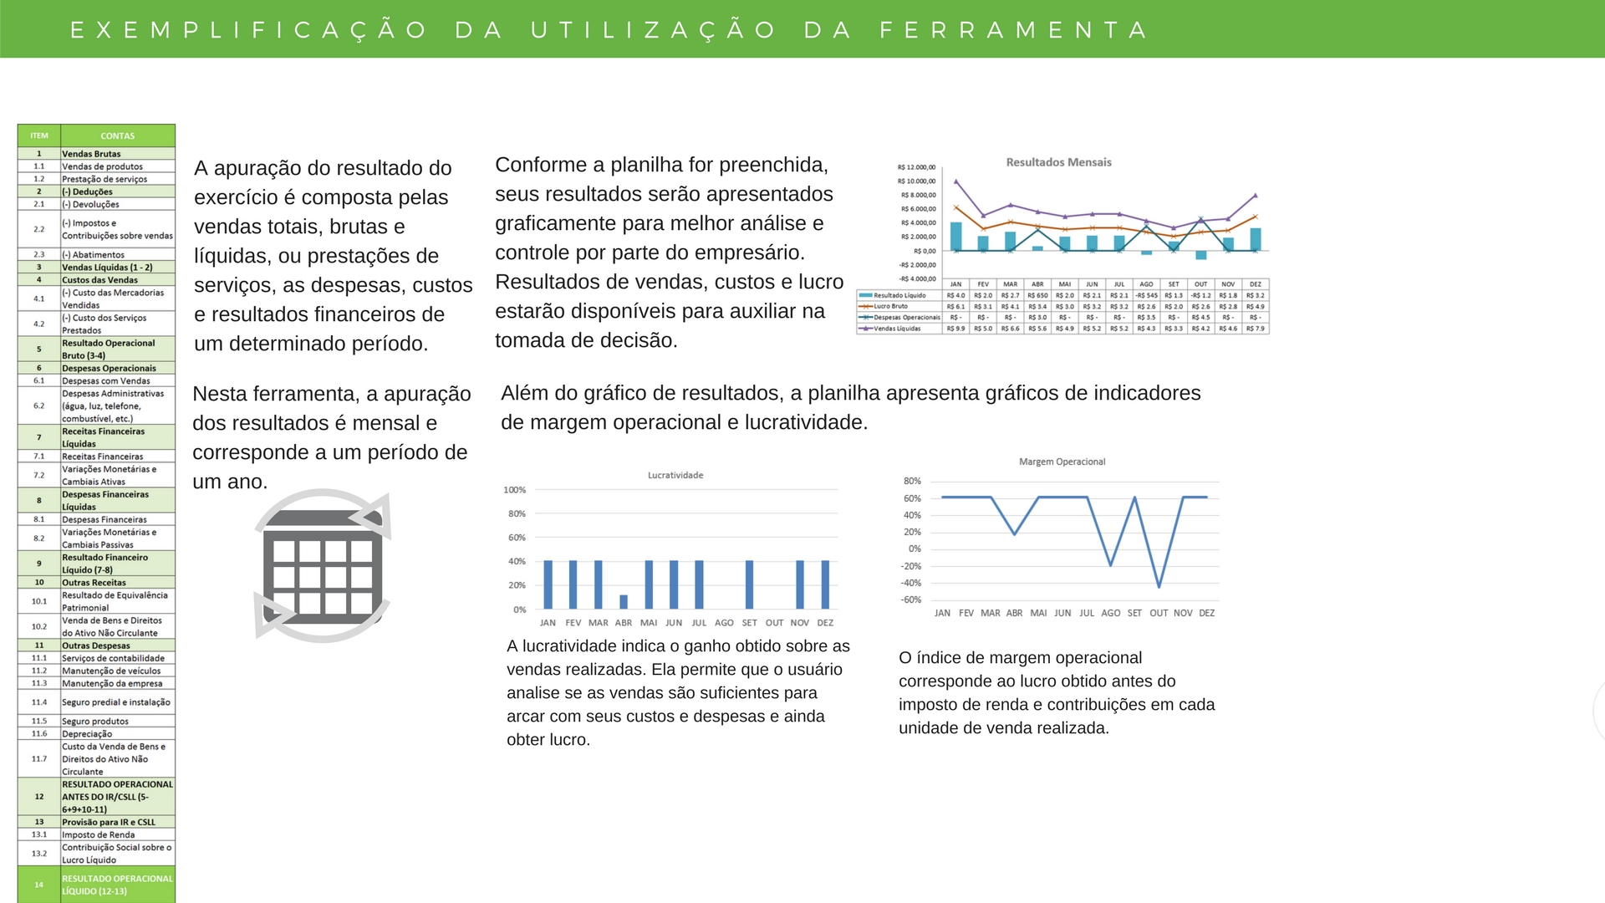

Apuração de Resultados
Relatório
APURAÇÃO MENSAL DE RESULTADOS
EMPRESA:
ITEM | CONTAS | RESULTADOS
 |  | JAN | FEV | MAR | ABR | MAI | JUN | JUL | AGO | SET | OUT | NOV | DEZ | CONSOLIDADO
1 | Vendas Brutas | R$ - | R$ - | R$ - | R$ - | R$ - | R$ - | R$ - | R$ - | R$ - | R$ - | R$ - | R$ - | R$ -
1.1 | Vendas de produtos |  |  |  |  |  |  |  |  |  |  |  |  | R$ -
1.2 | Prestação de serviços |  |  |  |  |  |  |  |  |  |  |  |  | R$ -
2 | (-) Deduções | R$ - | R$ - | R$ - | R$ - | R$ - | R$ - | R$ - | R$ - | R$ - | R$ - | R$ - | R$ - | R$ -
2.1 | (-) Devoluções |  |  |  |  |  |  |  |  |  |  |  |  | R$ -
2.2 | (-) Impostos e Contribuições sobre vendas |  |  |  |  |  |  |  |  |  |  |  |  | R$ -
2.3 | (-) Abatimentos |  |  |  |  |  |  |  |  |  |  |  |  | R$ -
3 | Vendas Líquidas (1 - 2) | R$ - | R$ - | R$ - | R$ - | R$ - | R$ - | R$ - | R$ - | R$ - | R$ - | R$ - | R$ - | R$ -
4 | Custos das Vendas | R$ - | R$ - | R$ - | R$ - | R$ - | R$ - | R$ - | R$ - | R$ - | R$ - | R$ - | R$ - | R$ -
4.1 | (-) Custo das Mercadorias Vendidas |  |  |  |  |  |  |  |  |  |  |  |  | R$ -
4.2 | (-) Custo dos Serviços Prestados |  |  |  |  |  |  |  |  |  |  |  |  | R$ -
5 | Resultado Operacional Bruto (3-4) | R$ - | R$ - | R$ - | R$ - | R$ - | R$ - | R$ - | R$ - | R$ - | R$ - | R$ - | R$ - | R$ -
6 | Despesas Operacionais | R$ - | R$ - | R$ - | R$ - | R$ - | R$ - | R$ - | R$ - | R$ - | R$ - | R$ - | R$ - | R$ -
6.1 | Despesas com Vendas |  |  |  |  |  |  |  |  |  |  |  |  | R$ -
6.2 | Despesas Administrativas (água, luz, telefone, combustível, etc.) |  |  |  |  |  |  |  |  |  |  |  |  | R$ -
7 | Receitas Financeiras Líquidas | R$ - | R$ - | R$ - | R$ - | R$ - | R$ - | R$ - | R$ - | R$ - | R$ - | R$ - | R$ - | R$ -
7.1 | Receitas Financeiras |  |  |  |  |  |  |  |  |  |  |  |  | R$ -
7.2 | Variações Monetárias e Cambiais Ativas |  |  |  |  |  |  |  |  |  |  |  |  | R$ -
8 | Despesas Financeiras Líquidas | R$ - | R$ - | R$ - | R$ - | R$ - | R$ - | R$ - | R$ - | R$ - | R$ - | R$ - | R$ - | R$ -
8.1 | Despesas Financeiras |  |  |  |  |  |  |  |  |  |  |  |  | R$ -
8.2 | Variações Monetárias e Cambiais Passivas |  |  |  |  |  |  |  |  |  |  |  |  | R$ -
9 | Resultado Financeiro Líquido (7-8) | R$ - | R$ - | R$ - | R$ - | R$ - | R$ - | R$ - | R$ - | R$ - | R$ - | R$ - | R$ - | R$ -
10 | Outras Receitas | R$ - | R$ - | R$ - | R$ - | R$ - | R$ - | R$ - | R$ - | R$ - | R$ - | R$ - | R$ - | R$ -
10.1 | Resultado de Equivalência Patrimonial |  |  |  |  |  |  |  |  |  |  |  |  | R$ -
10.2 | Venda de Bens e Direitos do Ativo Não Circulante |  |  |  |  |  |  |  |  |  |  |  |  | R$ -
11 | Outras Despesas | R$ - | R$ - | R$ - | R$ - | R$ - | R$ - | R$ - | R$ - | R$ - | R$ - | R$ - | R$ - | R$ -
11.1 | Serviços de contabilidade |  |  |  |  |  |  |  |  |  |  |  |  | R$ -
11.2 | Manutenção de veículos |  |  |  |  |  |  |  |  |  |  |  |  | R$ -
11.3 | Manutenção da empresa |  |  |  |  |  |  |  |  |  |  |  |  | R$ -
11.4 | Seguro predial e instalação |  |  |  |  |  |  |  |  |  |  |  |  | R$ -
11.5 | Seguro produtos |  |  |  |  |  |  |  |  |  |  |  |  | R$ -
11.6 | Depreciação |  |  |  |  |  |  |  |  |  |  |  |  | R$ -
11.7 | Custo da Venda de Bens e Direitos do Ativo Não Circulante |  |  |  |  |  |  |  |  |  |  |  |  | R$ -
12 | RESULTADO OPERACIONAL ANTES DO IR/CSLL (5-6+9+10-11) | R$ - | R$ - | R$ - | R$ - | R$ - | R$ - | R$ - | R$ - | R$ - | R$ - | R$ - | R$ - | R$ -
13 | Provisão para IR e CSLL | R$ - | R$ - | R$ - | R$ - | R$ - | R$ - | R$ - | R$ - | R$ - | R$ - | R$ - | R$ - | R$ -
13.1 | Imposto de Renda |  |  |  |  |  |  |  |  |  |  |  |  | R$ -
13.2 | Contribuição Social sobre o Lucro Líquido |  |  |  |  |  |  |  |  |  |  |  |  | R$ -
14 | RESULTADO OPERACIONAL LÍQUIDO (12-13) | R$ - | R$ - | R$ - | R$ - | R$ - | R$ - | R$ - | R$ - | R$ - | R$ - | R$ - | R$ - | R$ -

Relatório
Apuração de Resultados
Apuração de Resultados no Período

Resultados Mensais
 | Resultado Líquido |  | Lucro Bruto |  | Despesas Operacionais |  | Vendas Líquidas
SET | R$- | JAN | R$- | JAN | R$- | JAN | R$-
OUT | R$- | FEV | R$- | FEV | R$- | FEV | R$-
NOV | R$- | MAR | R$- | MAR | R$- | MAR | R$-
DEZ | R$- | ABR | R$- | ABR | R$- | ABR | R$-
 | R$- | MAI | R$- | MAI | R$- | MAI | R$-
 | R$- | JUN | R$- | JUN | R$- | JUN | R$-
 | R$- | JUL | R$- | JUL | R$- | JUL | R$-
 | R$- | AGO | R$- | AGO | R$- | AGO | R$-
 | R$- | SET | R$- | SET | R$- | SET | R$-
 | R$- | OUT | R$- | OUT | R$- | OUT | R$-
 | R$- | NOV | R$- | NOV | R$- | NOV | R$-
 | R$- | DEZ | R$- | DEZ | R$- | DEZ | R$-

Indicadores de Resultados

*** Fim ***
 | JAN | FEV | MAR | ABR | MAI | JUN | JUL | AGO | SET | OUT | NOV | DEZ | Consolidado
Lucratividade | #DIV/0! | #DIV/0! | #DIV/0! | #DIV/0! | #DIV/0! | #DIV/0! | #DIV/0! | #DIV/0! | #DIV/0! | #DIV/0! | #DIV/0! | #DIV/0! | #DIV/0!
Margem Operacional | #DIV/0! | #DIV/0! | #DIV/0! | #DIV/0! | #DIV/0! | #DIV/0! | #DIV/0! | #DIV/0! | #DIV/0! | #DIV/0! | #DIV/0! | #DIV/0! | #DIV/0!

